総括表
令和7年度交差点交通量調査報告書
交差点名 |  |  |  | №3 市ヶ尾 【R246-01】 |  |  |  |  | 調査年月日 |  |  | 2025-11-12 |  |  |  | 天候 | 晴れ 時々 曇り |  |  | 3
所在地 |  |  |  | 青葉区市ヶ尾町 |  |  |  |  | 調査時間帯 |  |  | 7:00～19:00（12時間合計） |  |  |  |  |  |  |  | 市ヶ尾
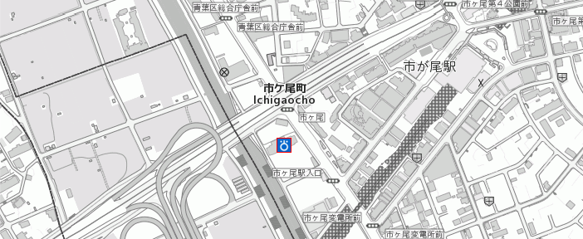
 |  |  |  |  |  |  |  |  |  |  |  |  |  |  |  |  |  |  |  | R246-01
 |  |  |  |  |  |  |  |  |  |  |  |  |  |  |  |  |  |  |  | 青葉区市ヶ尾町
 |  |  |  |  |  |  |  |  |  |  |  |  |  |  |  |  |  |  |  | 2025-11-12
 |  |  |  |  |  |  |  |  |  |  |  |  |  |  |  |  |  |  |  | 晴れ 時々 曇り
市ヶ尾

出典：青葉区ガイドマップ

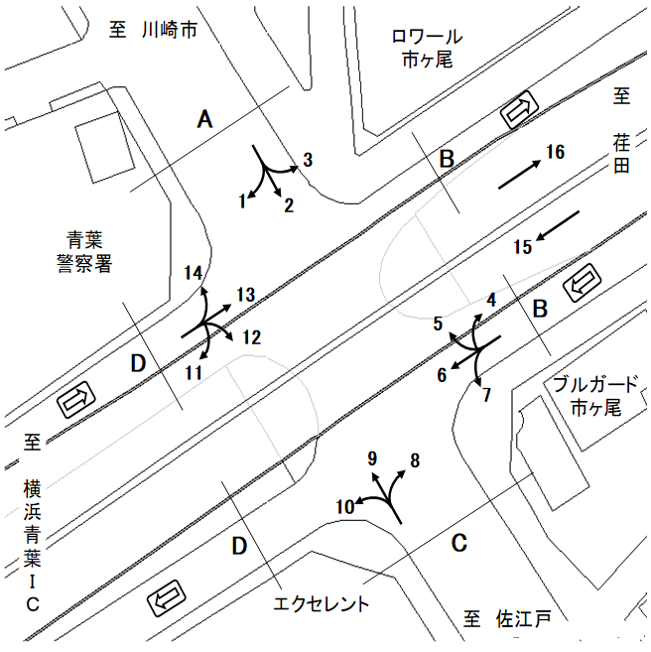

方向別交通量集計表
断面 | 方向 | 二輪車 | 乗用車 | バス | 小型 貨物車 | 大型 貨物車 | 大型計 | 小型計 | 合計 | 断面 | 方向 | 二輪車 | 乗用車 | バス | 小型 貨物車 | 大型 貨物車 | 大型計 | 小型計 | 合計
A | 1 | 72 | 1,580 | 13 | 467 | 322 | 335 | 2,047 | 2,382 | D | 11 | 8 | 56 | 0 | 16 | 10 | 10 | 72 | 82
 | 2 | 440 | 4,307 | 110 | 1,035 | 361 | 471 | 5,342 | 5,813 |  | 12 | 156 | 1,980 | 36 | 492 | 231 | 267 | 2,472 | 2,739
 | 3 | 91 | 629 | 16 | 172 | 66 | 82 | 801 | 883 |  | 13 | 72 | 347 | 3 | 104 | 28 | 31 | 451 | 482
 | 計 | 603 | 6,516 | 139 | 1,674 | 749 | 888 | 8,190 | 9,078 |  | 14 | 56 | 1,046 | 9 | 331 | 238 | 247 | 1,377 | 1,624
B | 4 | 9 | 40 | 0 | 17 | 7 | 7 | 57 | 64 |  | 計 | 292 | 3,429 | 48 | 943 | 507 | 555 | 4,372 | 4,927
 | 5 | 192 | 1,261 | 15 | 428 | 125 | 140 | 1,689 | 1,829 | 立体部 | 15 | 1,033 | 12,344 | 90 | 4,716 | 2,278 | 2,368 | 17,060 | 19,428
 | 6 | 87 | 374 | 3 | 128 | 38 | 41 | 502 | 543 |  | 16 | 987 | 12,639 | 67 | 4,541 | 1,883 | 1,950 | 17,180 | 19,130
 | 7 | 34 | 298 | 7 | 93 | 54 | 61 | 391 | 452 |  | 計 | 2,020 | 24,983 | 157 | 9,257 | 4,161 | 4,318 | 34,240 | 38,558
 | 計 | 322 | 1,973 | 25 | 666 | 224 | 249 | 2,639 | 2,888
C | 8 | 51 | 502 | 11 | 156 | 74 | 85 | 658 | 743
 | 9 | 303 | 3,684 | 111 | 1,073 | 356 | 467 | 4,757 | 5,224
 | 10 | 76 | 1,100 | 12 | 351 | 149 | 161 | 1,451 | 1,612
 | 計 | 430 | 5,286 | 134 | 1,580 | 579 | 713 | 6,866 | 7,579

変動図
 | 調査年月日 | 調 査 方 向 案 内 図
 | 2025-11-12
 | 調査時間
 | 7：00～19：00（12時間）
 | 調査地点
 | №3 市ヶ尾 【R246-01】
 | 凡例
小型車
大型車混入率
大型車
 | 流入計Ａ（1+2+3） |  | 流入計Ａ（1+2+3） |  |  |  | 流出計Ａ（5+9+14） |  |  |  | 断面計Ａ
 |  |  |  | 小型車 | 大型車 | 大型車混入率 |  | 小型車 | 大型車 | 大型車混入率 |  | 小型車 | 大型車 | 大型車混入率
 |  |  | 7-8 | 812 | 109 | 11.8 | 7-8 | 603 | 95 | 13.6 | 7-8 | 1415 | 204 | 12.6
 |  |  | 8-9 | 707 | 95 | 11.8 | 8-9 | 625 | 78 | 11.1 | 8-9 | 1332 | 173 | 11.5
 |  |  | 9-10 | 634 | 86 | 11.9 | 9-10 | 592 | 109 | 15.5 | 9-10 | 1226 | 195 | 13.7
 |  |  | 10-11 | 728 | 60 | 7.6 | 10-11 | 518 | 73 | 12.4 | 10-11 | 1246 | 133 | 9.6
 |  |  | 11-12 | 592 | 97 | 14.1 | 11-12 | 594 | 79 | 11.7 | 11-12 | 1186 | 176 | 12.9
 |  |  | 12-13 | 662 | 64 | 8.8 | 12-13 | 569 | 74 | 11.5 | 12-13 | 1231 | 138 | 10.1
 |  |  | 13-14 | 600 | 88 | 12.8 | 13-14 | 635 | 78 | 10.9 | 13-14 | 1235 | 166 | 11.8
 |  |  | 14-15 | 578 | 76 | 11.6 | 14-15 | 641 | 64 | 9.1 | 14-15 | 1219 | 140 | 10.3
 |  |  | 15-16 | 584 | 60 | 9.3 | 15-16 | 628 | 61 | 8.9 | 15-16 | 1212 | 121 | 9.1
 |  |  | 16-17 | 828 | 69 | 7.7 | 16-17 | 689 | 72 | 9.5 | 16-17 | 1517 | 141 | 8.5
 |  |  | 17-18 | 756 | 46 | 5.7 | 17-18 | 866 | 44 | 4.8 | 17-18 | 1622 | 90 | 5.3
 |  |  | 18-19 | 709 | 38 | 5.1 | 18-19 | 863 | 27 | 3.0 | 18-19 | 1572 | 65 | 4.0
 | 流出計Ａ（5+9+14）

 | 断面計Ａ

自 動 車 交 通 量 時 間 変 動 図
 | 流入計Ｂ（4+5+6+7） |  | 流入計Ｂ（4+5+6+7） |  |  |  | 流出計Ｂ（3+4+8+13） |  |  |  | 断面計Ｂ
 |  |  |  | 小型車 | 大型車 | 大型車混入率 |  | 小型車 | 大型車 | 大型車混入率 |  | 小型車 | 大型車 | 大型車混入率
 |  |  | 7-8 | 165 | 23 | 12.2 | 7-8 | 78 | 27 | 25.7 | 7-8 | 243 | 50 | 17.1
 |  |  | 8-9 | 252 | 23 | 8.4 | 8-9 | 112 | 15 | 11.8 | 8-9 | 364 | 38 | 9.5
 |  |  | 9-10 | 223 | 27 | 10.8 | 9-10 | 104 | 26 | 20.0 | 9-10 | 327 | 53 | 13.9
 |  |  | 10-11 | 204 | 37 | 15.4 | 10-11 | 154 | 29 | 15.8 | 10-11 | 358 | 66 | 15.6
 |  |  | 11-12 | 196 | 28 | 12.5 | 11-12 | 167 | 19 | 10.2 | 11-12 | 363 | 47 | 11.5
 |  |  | 12-13 | 225 | 18 | 7.4 | 12-13 | 200 | 19 | 8.7 | 12-13 | 425 | 37 | 8.0
 |  |  | 13-14 | 206 | 25 | 10.8 | 13-14 | 206 | 26 | 11.2 | 13-14 | 412 | 51 | 11.0
 |  |  | 14-15 | 213 | 18 | 7.8 | 14-15 | 196 | 12 | 5.8 | 14-15 | 409 | 30 | 6.8
 |  |  | 15-16 | 190 | 10 | 5.0 | 15-16 | 201 | 11 | 5.2 | 15-16 | 391 | 21 | 5.1
 |  |  | 16-17 | 237 | 19 | 7.4 | 16-17 | 233 | 12 | 4.9 | 16-17 | 470 | 31 | 6.2
 |  |  | 17-18 | 262 | 17 | 6.1 | 17-18 | 176 | 5 | 2.8 | 17-18 | 438 | 22 | 4.8
 |  |  | 18-19 | 266 | 4 | 1.5 | 18-19 | 140 | 4 | 2.8 | 18-19 | 406 | 8 | 1.9
 | 流出計Ｂ（3+4+8+13）

 | 断面計Ｂ

自 動 車 交 通 量 時 間 変 動 図
 | 流入計Ｃ（8+9+10） |  | 流入計Ｃ（8+9+10） |  |  |  | 流出計Ｃ（2+7+12） |  |  |  | 断面計Ｃ
 |  |  |  | 小型車 | 大型車 | 大型車混入率 |  | 小型車 | 大型車 | 大型車混入率 |  | 小型車 | 大型車 | 大型車混入率
 |  |  | 7-8 | 524 | 93 | 15.1 | 7-8 | 801 | 88 | 9.9 | 7-8 | 1325 | 181 | 12.0
 |  |  | 8-9 | 478 | 71 | 12.9 | 8-9 | 787 | 78 | 9.0 | 8-9 | 1265 | 149 | 10.5
 |  |  | 9-10 | 453 | 86 | 16.0 | 9-10 | 639 | 86 | 11.9 | 9-10 | 1092 | 172 | 13.6
 |  |  | 10-11 | 473 | 69 | 12.7 | 10-11 | 797 | 54 | 6.3 | 10-11 | 1270 | 123 | 8.8
 |  |  | 11-12 | 504 | 65 | 11.4 | 11-12 | 599 | 94 | 13.6 | 11-12 | 1103 | 159 | 12.6
 |  |  | 12-13 | 549 | 68 | 11.0 | 12-13 | 608 | 78 | 11.4 | 12-13 | 1157 | 146 | 11.2
 |  |  | 13-14 | 562 | 56 | 9.1 | 13-14 | 565 | 76 | 11.9 | 13-14 | 1127 | 132 | 10.5
 |  |  | 14-15 | 632 | 55 | 8.0 | 14-15 | 561 | 65 | 10.4 | 14-15 | 1193 | 120 | 9.1
 |  |  | 15-16 | 604 | 58 | 8.8 | 15-16 | 540 | 46 | 7.8 | 15-16 | 1144 | 104 | 8.3
 |  |  | 16-17 | 650 | 43 | 6.2 | 16-17 | 897 | 50 | 5.3 | 16-17 | 1547 | 93 | 5.7
 |  |  | 17-18 | 739 | 28 | 3.7 | 17-18 | 736 | 49 | 6.2 | 17-18 | 1475 | 77 | 5.0
 |  |  | 18-19 | 698 | 21 | 2.9 | 18-19 | 675 | 35 | 4.9 | 18-19 | 1373 | 56 | 3.9
 | 流出計Ｃ（2+7+12）

 | 断面計Ｃ

自 動 車 交 通 量 時 間 変 動 図
 | 流入計Ｄ（11+12+13+14） |  | 流入計Ｄ（11+12+13+14） |  |  |  | 流出計Ｄ（1+6+10+11） |  |  |  | 断面計Ｄ
 |  |  |  | 小型車 | 大型車 | 大型車混入率 |  | 小型車 | 大型車 | 大型車混入率 |  | 小型車 | 大型車 | 大型車混入率
 |  |  | 7-8 | 334 | 42 | 11.2 | 7-8 | 353 | 57 | 13.9 | 7-8 | 687 | 99 | 12.6
 |  |  | 8-9 | 405 | 54 | 11.8 | 8-9 | 318 | 72 | 18.5 | 8-9 | 723 | 126 | 14.8
 |  |  | 9-10 | 331 | 78 | 19.1 | 9-10 | 306 | 56 | 15.5 | 9-10 | 637 | 134 | 17.4
 |  |  | 10-11 | 372 | 37 | 9.0 | 10-11 | 308 | 47 | 13.2 | 10-11 | 680 | 84 | 11.0
 |  |  | 11-12 | 356 | 62 | 14.8 | 11-12 | 288 | 60 | 17.2 | 11-12 | 644 | 122 | 15.9
 |  |  | 12-13 | 294 | 66 | 18.3 | 12-13 | 353 | 45 | 11.3 | 12-13 | 647 | 111 | 14.6
 |  |  | 13-14 | 359 | 58 | 13.9 | 13-14 | 321 | 47 | 12.8 | 13-14 | 680 | 105 | 13.4
 |  |  | 14-15 | 327 | 41 | 11.1 | 14-15 | 352 | 49 | 12.2 | 14-15 | 679 | 90 | 11.7
 |  |  | 15-16 | 327 | 34 | 9.4 | 15-16 | 336 | 44 | 11.6 | 15-16 | 663 | 78 | 10.5
 |  |  | 16-17 | 482 | 40 | 7.7 | 16-17 | 378 | 37 | 8.9 | 16-17 | 860 | 77 | 8.2
 |  |  | 17-18 | 405 | 23 | 5.4 | 17-18 | 384 | 16 | 4.0 | 17-18 | 789 | 39 | 4.7
 |  |  | 18-19 | 380 | 20 | 5.0 | 18-19 | 375 | 17 | 4.3 | 18-19 | 755 | 37 | 4.7
 | 流出計Ｄ（1+6+10+11）

 | 断面計Ｄ

自 動 車 交 通 量 時 間 変 動 図
 | 立体部（方向15） |  | 立体部（方向15） |  |  |  | 立体部（方向16） |  |  |  | 立体部 断面計
 |  |  |  | 小型車 | 大型車 | 大型車混入率 |  | 小型車 | 大型車 | 大型車混入率 |  | 小型車 | 大型車 | 大型車混入率
 |  |  | 7-8 | 1745 | 265 | 13.2 | 7-8 | 1456 | 231 | 13.7 | 7-8 | 3201 | 496 | 13.4
 |  |  | 8-9 | 1329 | 186 | 12.3 | 8-9 | 1414 | 200 | 12.4 | 8-9 | 2743 | 386 | 12.3
 |  |  | 9-10 | 1324 | 277 | 17.3 | 9-10 | 1408 | 248 | 15.0 | 9-10 | 2732 | 525 | 16.1
 |  |  | 10-11 | 995 | 218 | 18.0 | 10-11 | 1388 | 270 | 16.3 | 10-11 | 2383 | 488 | 17.0
 |  |  | 11-12 | 1289 | 267 | 17.2 | 11-12 | 1180 | 114 | 8.8 | 11-12 | 2469 | 381 | 13.4
 |  |  | 12-13 | 1374 | 230 | 14.3 | 12-13 | 1233 | 214 | 14.8 | 12-13 | 2607 | 444 | 14.6
 |  |  | 13-14 | 1394 | 205 | 12.8 | 13-14 | 1142 | 191 | 14.3 | 13-14 | 2536 | 396 | 13.5
 |  |  | 14-15 | 1336 | 210 | 13.6 | 14-15 | 1246 | 133 | 9.6 | 14-15 | 2582 | 343 | 11.7
 |  |  | 15-16 | 1458 | 198 | 12.0 | 15-16 | 1749 | 123 | 6.6 | 15-16 | 3207 | 321 | 9.1
 |  |  | 16-17 | 1463 | 145 | 9.0 | 16-17 | 1727 | 106 | 5.8 | 16-17 | 3190 | 251 | 7.3
 |  |  | 17-18 | 1551 | 92 | 5.6 | 17-18 | 1616 | 75 | 4.4 | 17-18 | 3167 | 167 | 5.0
 |  |  | 18-19 | 1802 | 75 | 4.0 | 18-19 | 1621 | 45 | 2.7 | 18-19 | 3423 | 120 | 3.4
 | 立体部（方向16）

 | 立体部 断面計

自 動 車 交 通 量 時 間 変 動 図

